상품제안서
수염 파우치 | 상품코드: S30742

 |  |  |  |  |  |  | 02-713-8555 | www.synergygift.co.kr
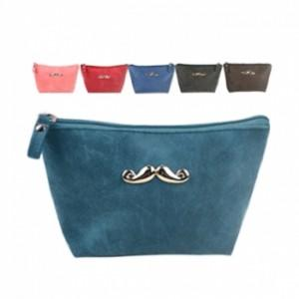

【상세/제작정보】 | <p>※ 다크그린 단종 되었습니다.</p>

【인쇄/포장옵션】 | 실크, 스티커 / OPP(비닐)

【공급단가】 | 수량 | 300~ | 500~ | 1,000~ | 3,000~ | 5,000~
*VAT별도 | 단가 | 1,950원 | 1,880원 | 1,810원 | 1,740원 | 1,690원

【상품 URL】 | https://www.synergygift.co.kr:443/src/goods_detail.php?gdno=30742

